EVALUACIÓN 360 GRADOS
Evaluación de desempeño laboral

[INSERTA EL LOGO DE TU EMPRESA ]

 |  |  | Fecha:

Datos del evaluado:
Nombre:
Departamento:
Puesto: |  |  |  |  |  | Jefe directo
 |  |  |  |  |  | Compañero
Datos del evaluador |  |  |  |  |  | Cliente interno
Nombre: |  |  |  |  |  | Cliente externo
Relación con el evaluado

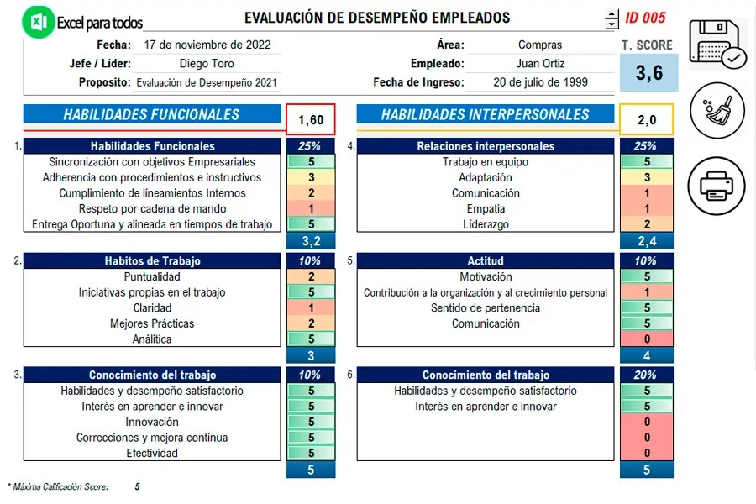
COMPETENCIAS A EVALUAR | CALIFICACIÓN
 | Deficiente | Regular | Bueno | Muy bueno | Excelente
 | 1 | 2 | 3 | 4 | 5

Comunicación
Comparte información de manera efectiva y asertiva.
Escucha activamente y es receptivo a las opiniones de los demás.
Presta atención en las conversaciones.
Se comunica de manera escrita con claridad.
Expresa sus ideas con claridad y respeto a la otra persona.
Fomenta el diálogo de manera abierta y directa.

Trabajo en equipo
Se desempeña como un miembro activo del equipo.
Inspira, motiva y guía al equipo para el logro de las metas.
Comparte su conocimiento, habilidades y experiencia.
Comparte el reconocimiento de logros con el resto del equipo.

Resolución de problemas
Recauda información de diferentes fuentes antes de tomar una decisión.
Se enfoca en los asuntos clave para resolver el problema.
Tiene flexibilidad y disposición de cambio ante las situaciones.
Considera las implicaciones antes de llevar a cabo una acción.
Conserva la calma en situaciones complicadas.

Mejora continua
Se adapta a trabajar con nuevos procesos y tareas.
No muestra resistencia a las ideas de las demás personas.
Busca activamente nuevas maneras de realizar las actividades.
Se esfuerza por innovar y aportar ideas.
Busca reforzar sus habilidades y trabajar en sus áreas de oportunidad

Organización y administración del tiempo
Es capaz de establecer prioridades en sus tareas laborales.
Completa de manera efectiva en tiempo y forma los proyectos asignados
Utiliza eficientemente los recursos asignados para llevar a cabo sus actividades.

Pensamiento estratégico
Comprende las implicaciones de sus decisiones en el negocio a corto y largo plazo.
Determina objetivos y establece prioridades para lograrlos.
Tiene visión a largo plazo y busca oportunidades para llevar a la organización al crecimiento.
Basa sus decisiones y acciones estratégicas en la misión, visión y valores de la organización.

Enfoque a resultados
Reconoce y aprovecha las oportunidades.
Mantiene altos niveles de estándares de desempeño
Demuestra interés por el logro de metas individuales y organizacionales con compromiso.

